界面&功能
界面相关 |  |  |  |  |  |  | 功能规则

 | 功能入口

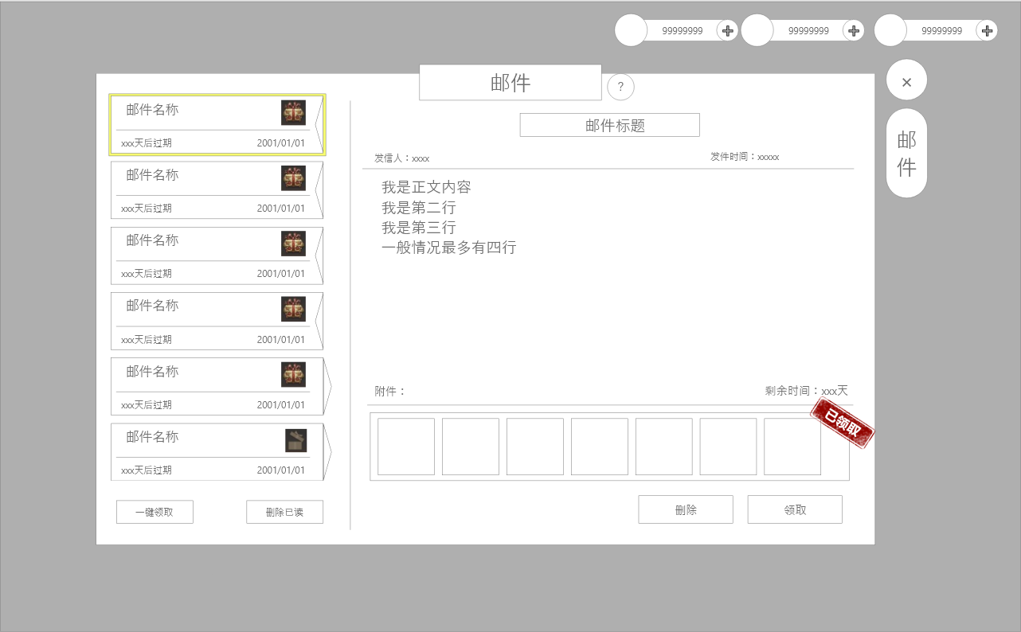
1
 | 主界面【当前为示例】
 |  |  |  |  |  |  |  | 功能规则
 |  |  | 1.标题
3
 |  |  | ▶ | 功能标题
2
 |  |  | 2.一级标题 |  |  |  |  | 1.邮件显示
 |  |  | ▶ | 与功能标题对应 |  |  |  | ▶ | 显示邮件列表内：未读邮件/全部邮件
 |  |  | 3.邮件列表
 |  |  | ▶ | 展示邮件基本信息，一页最多6个，可滑动 |  |  |  | 2.邮件列表
 |  |  | ▶ | 单个邮件信息如下： |  |  |  | ▶ | 选中邮件后需要有选中效果
 |  |  |  | ▶ | 邮件名称 |  |  | ▶ | 列表排序：按照邮件时间排序
 |  |  |  | ▶ | 邮件时间 |  |  | ▶ | 每封邮件需显示邮件标题及读取状态，发件人，附件标记
 |  |  |  | ▶ | 过期时间 |  |  |  | ▶ | 邮件标题：如击败提示或活动奖励
3
 |  |  |  | ▶ | 奖励图标（未领取） |  |  |  | ▶ | 读取状态：在邮件标题后显示读取状态。
 |  |  |  | ▶ | 奖励图标（已领取） |  |  |  |  | 已读则仅显示邮件标题。如未读则显示：邮件标题（未读）
 |  |  |  | ▶ | 已读状态
 |  |  |  | ▶ | 未读状态 |  |  |  | 已读邮件显示： |  |  | 未读邮件显示：
 |  |  |  | ▶ | 选中状态
 |  |  | ▶ | 一键领取按钮：点击后领取所有邮件并将状态标记为已读
 |  |  | ▶ | 删除已读：仅删除已读状态且无奖励或已领取的邮件
 |  |  | 4.邮件正文 |  |  |  |  |  | ▶ | 发件人：邮件的发送人，如系统
 |  |  | ▶ | 显示当前选中邮件的具体信息 |  |  |  |  | ▶ | 附件标记：邮件内有奖励附件时在邮件末端显示附件提示，如没有附件则不显示
 |  |  | ▶ | 若未选中则制空，需要显示基本界面背景 |  |  |  |  |  | 附件状态分为:已领取，未领取
 |  |  |  | 未选中时显示文本“点击一封邮件查看信息” |  |  |  |  |  | 未领取显示： |  | 已领取显示：
 |  |  |  | 无邮件时显示文本“当前暂无邮件”
 |  |  | ▶ | 邮件信息包含如下：
 |  |  |  | ▶ | 邮件标题 |  |  | ▶ | 当前示例界面内
 |  |  |  | ▶ | 发信人 |  |  |  | ▶ | 第一封邮件是有附件未领取已读状态
 |  |  |  | ▶ | 发件时间 |  |  |  | ▶ | 第二封是有附件未领取未读状态
 |  |  |  | ▶ | 正文 |  |  |  | ▶ | 第三封是有附件已领取已读
 |  |  |  | ▶ | 剩余时间 |  |  | 3：邮件列表按钮
 |  |  |  | ▶ | 附件道具 | 显示对应道具奖励 |  | ▶ | 一键领取：点击领取邮件内所有的附件奖励
 |  |  |  | ▶ | 已领取提示 | 领取后显示 |  |  | ▶ | 当领取所有奖励后弹出“恭喜获得界面”，并展示已领取的所有奖励。
 |  |  |  | ▶ | 删除按钮 | 点击删除单个邮件 |  |  |  | 将未读邮件变为已读状态
 |  |  |  | ▶ | 领取按钮 | 点击领取单个邮件 |  |  | ▶ | 没有附件奖励可领取时，点击提示：没有奖励可领取。
 |  | 1 | 邮件详情界面 |  |  |  |  | ▶ | 一键删除：删除所有的已读已领取的邮件
 |  |  | ▶ | 包含框体，底图，已领取 |  |  |  |  | ▶ | 当剩余有附件的邮件时，点击提示：需领取附件后可删除。

 |  |  |  |  |  |  |  | 4.邮件内容
 |  |  |  |  |  |  |  | ▶ | 选中邮件后显示邮件内容
 |  |  |  |  |  |  |  |  | ▶ | 发件人：显示发件人信息
 |  |  |  |  |  |  |  |  | ▶ | 时间：显示邮件的发送时间
 |  |  |  |  |  |  |  |  | ▶ | 邮件主题：即邮件的标题
 |  |  |  |  |  |  |  |  | ▶ | 邮件内容：显示邮件内容
 |  |  |  |  |  |  |  |  | ▶ | 邮件附件：即邮件奖励，需支持左右滑动
 |  |  |  |  |  |  |  |  |  | ▶ | 附件领取状态：已领取和未领取
 |  |  |  |  |  |  |  |  |  |  | 未领取状态时显示道具
 |  |  |  |  |  |  |  |  |  |  | 附件领取后，道具图标置灰且显示“已领取”

 |  |  |  |  |  |  |  | 5：邮件内容按钮
 |  |  |  |  |  |  |  | ▶ | 邮件内有附件，按钮显示为“领取”
 |  |  |  |  |  |  |  | ▶ | 邮件内没有附件，或附件已领取。则显示为“删除”

 |  |  |  |  |  |  |  | 6.当收到邮件时，主界面需要有对应提示，详情见主界面策划案

参考图
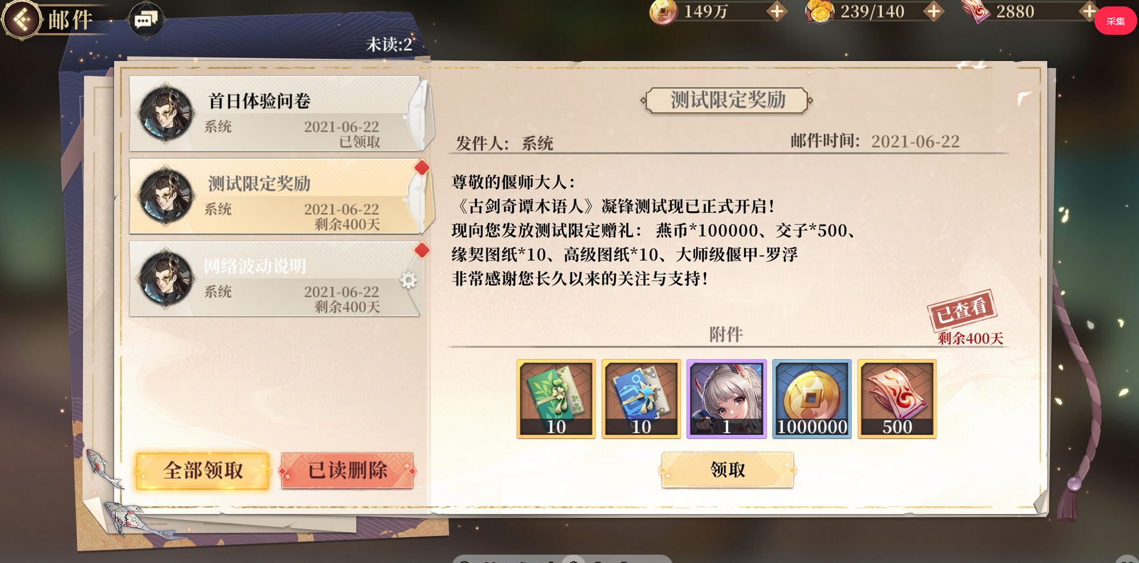
参考图

美需
美术需求

 | UI需求
 | 序号 | 类型 | 对应界面 | 内容描述 | 功能需求 | 备注 | 参考图
 | 1 | UI | 邮件界面 |  | 详见界面设计

 | 其他
 | 序号 | 类型 | 对应界面 | 内容描述 | 功能需求 | 备注 | 参考图
 | 1 | 邮件入口 | 主界面的邮件入口 | 界面入口 |  |  | 

